显示内容
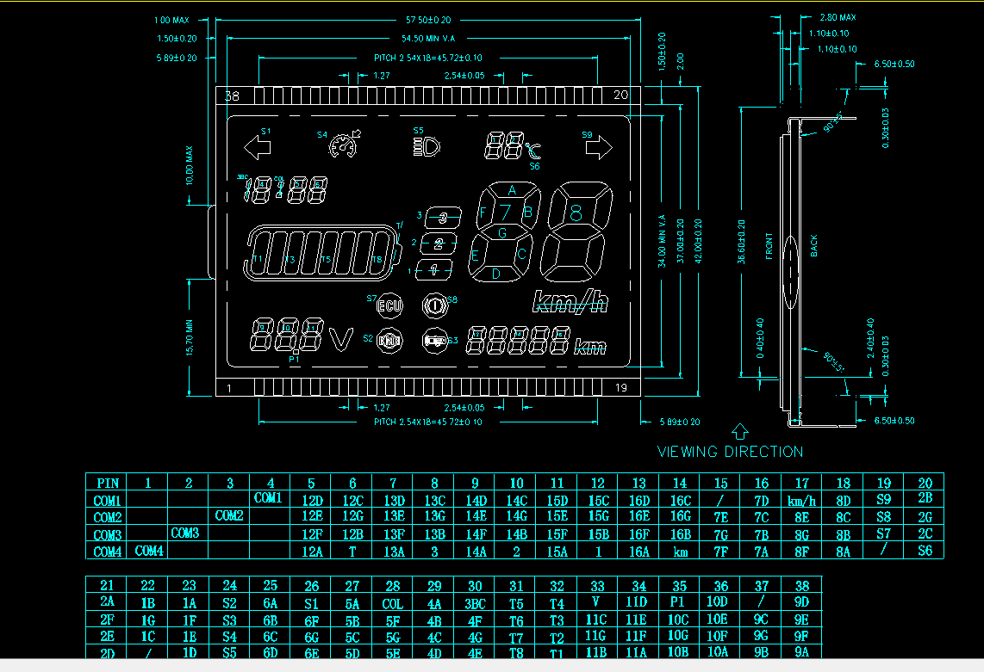
屏显示内容列表
 | 项目 | 显示内容 | 说明
1 | 挡位 | 1/2/3其中之一
2 | 大灯
3 | 转向灯 | 左/右其中之一
4 | 速度 | 当前时速 | 该值可标定，显示值与真实值比值可标定，精确到个位
5 | 累计里程 | 车辆行驶里程累积（断电需保存） | 若小于37km/h(该值可标定），按时间和速度的积分计算里程；若高于该值，用该值计算里程
6 | 时间 | 当前时间 | 从实时时钟读取时间（可通过按键调整）
7 | 温度 | 当前温度 | 精确到1℃
8 | 电压 | 当前母线电压 | 精确到0.1V
9 | 电池容量 | 100%点亮平分为8格显示，根据电量逐步递减 | 每格对应的电压值，每格可调（如，8格对应72~60V，7格对应60~58V，每格对应的电压范围均可标定）
10 | 巡航
11 | 电刹
12 | ECU故障 | ECU故障图标S7 | 一线通通信提供
13 | 转把故障
14 | 霍尔故障
15 | 电机故障

